JUECEO DAVE
DAVE

TÉCNICA |  |  | # PARTICIPACIÓN | 57
1 | Conocimiento Y Dominio Del Genero | 5 | COREOGRAFÍA | MI VIAJE
2 | Diseño Coreográfico | 5 | ACADEMIA / ESCUELA | MARAN’S DANZA | MI VIAJE - MARAN’S DANZA
3 | Transiciones (Sentido Practico) Y Sincronía | 5 | GÉNERO/MODALIDAD | CONTEMPORÁNEO
4 | Originalidad Y Creatividad | 5 | CATEGORIA | SOLO
- | - | N/A | DIVISION | PETITE
EJECUCIÓN COREOGRÁFICA |  |  | NIVEL | -
5 | Musicalidad | 5
6 | Líneas Corporales, Colocación | 5
7 | Fuerza, Control Corporal | 5
8 | Floorwork | 5
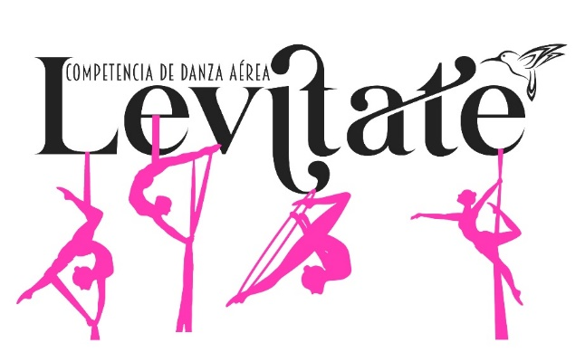
9 | Fluidez Y Calidad En La Tecnica De Giro Y Salto | 5
10 | Limpieza De La Ejecución, Matiz Y Movimiento Orgánico | 5
11 | Incorporación De Skills | 5
- | - | N/A
PERFORMANCE
12 | Interpretación, Proyección Y Conexión Con El Público | 4
13 | Musicalización ( Selección , Calidad Y Edición ) | 4
14 | Maquillaje Y Vestuario | 4
15 | Uso Y Manejo De Accesorios | 3
- | - | N/A
PENALIZACIONES

FEEDBACK

